关系图
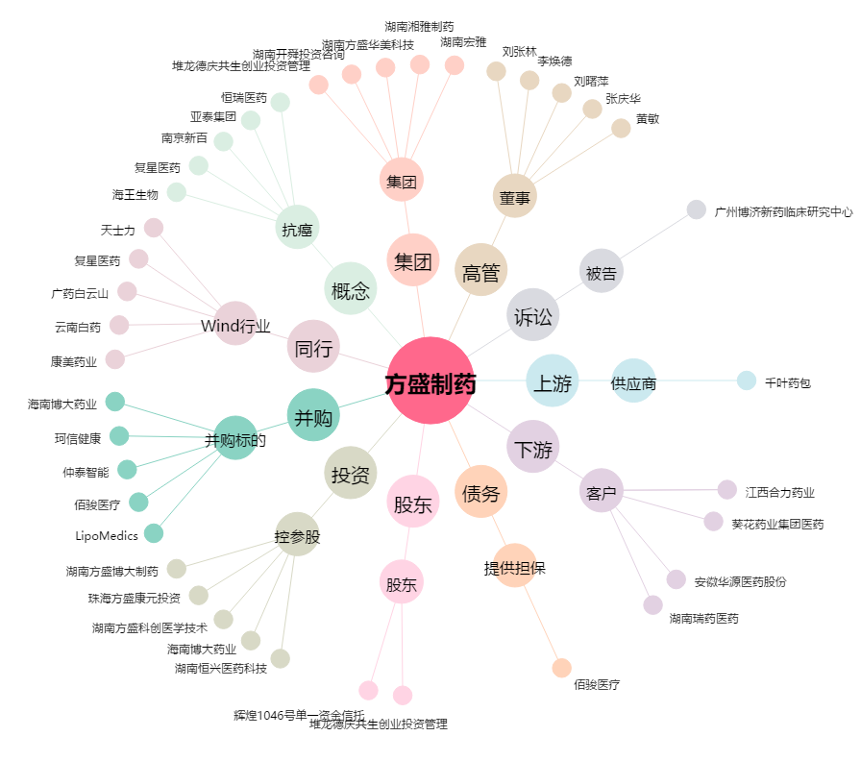
方盛制药[603998.SH] - 关系概览图

